PHỤ LỤC
BẢNG DANH SÁCH PHÂN HỆ HỆ THỐNG ERPCLOUD |  |  |  | CÔNG TY TNHH TIN HỌC VÀ CÔNG NGHỆ THÔNG TIN ĐỊA LÝ ITGIS VP: 238/12 Lê Văn Qưới, Bình Hưng Hoà ,TP.Hồ Chí Minh Web: erpcloud.vn | info@erpcloud.vn Hotline:0907088139

Chủ đầu tư: Anh Đạt |  |  |  | Đơn vị thi công: ERPCloud.vn
Địa chỉ: Toà Nhà Việt Hàn, Số 24-26 Đường 8B, Phường Bình Trưng, TP.HCM |  |  |  | Địa chỉ: 238/12 Lê Văn Quới, Bình Hưng Hoà A, Bình Tân, TPHCM
Số điện thoại:... |  |  |  | Số điện thoại: 0902.397.188 Mr.Thống
STT | Danh sách phân hệ |  | Báo giá | Mô tả
1 | CRM (Quan hệ Khách hàng) |  | 25,000,000 đ | Quản lý các Cơ hội Kinh doanh (Leads/Opportunities) từ giai đoạn đầu, theo dõi lịch sử tương tác với khách hàng, khởi tạo các mối quan hệ dẫn đến Hợp đồng/Dự án. | 25,000,000 đ
2 | Sales (Bán hàng) |  | 37,500,000 đ | Quản lý Hợp đồng/Công trình và Đơn hàng Kế hoạch (SO). Ghi nhận Khách hàng và Mác bê tông, Tổng khối lượng Hợp đồng (Quota). |  | 0.5 | 50,000,000
3 | Project (Dự án) |  | 62,500,000 đ | Quản lý theo dõi tiến độ cấp cao theo từng công trình. Sử dụng để nhóm các Đơn hàng (SO) và Lệnh Sản xuất lại với nhau, cung cấp cái nhìn tổng quan về tiến độ dự án. |  | 1.5 | 50,000,000
4 | Inventory (Kho) |  | 50,000,000 đ | Quản lý danh mục và tồn kho Nguyên vật liệu (Xi măng, Cát, Đá, Phụ gia...). |  | 1.5 | 50,000,000
5 | Purchases (Mua hàng) |  | 37,500,000 đ | Quản lý việc mua sắm Nguyên vật liệu. |  | 1.5 | 50,000,000
6 | Accounting (Kế toán) |  | 125,000,000 đ | Quản lý Tài chính toàn diện, bao gồm Công nợ và Giá thành. |  | 2.2 | 50,000,000
7 | Manufacturing (Sản xuất) |  | 87,500,000 đ | Tạo Lệnh Sản xuất Bê tông (MO) theo yêu cầu hàng ngày, gắn với Đơn hàng (SO). Ghi nhận các điểm kiểm tra chất lượng (QC) theo từng mẻ trộn. |  | 2.5 | 50,000,000
8 | Giao hàng (Logistics/Delivery) |  | 50,000,000 đ | Quản lý và theo dõi từng chuyến xe vận chuyển bê tông theo đơn hàng. Thực thi cơ chế kiểm soát vi phạm đổ sai/dừng đỗ bất thường.
9 | Nhân sự HRM |  | 50,000,000 đ | Quản lý hồ sơ nhân viên và theo dõi hiệu suất, đặc biệt là Tài xế, Điều phối, Trưởng trạm, chấm công, tính lương, quản lý nghỉ phép
10 | ⭐ Báo cáo Dashboard |  | 75,000,000 đ | Cung cấp báo cáo tổng hợp và đối chiếu tự động giữa kế hoạch – sản xuất – vận chuyển. Trực quan hóa KPI và hiệu suất điều hành.
11 | Tích hợp API |  | 0 | Tích hợp Odoo ↔ Bmes, ACS, EUP, FAST: Xây dựng các kết nối API để Odoo nhận Sản lượng/Tiêu hao NVL (từ Bmes), Khối lượng Cân (từ ACS), và Vị trí/Vi phạm Vận tải (từ EUP).
TỔNG CỘNG (CHƯA VAT) |  |  | 600,000,000 đ
 | MỤC TIÊU DỰ ÁN
 |  | 1. Thiết lập hệ thống vận hành nội bộ liên phòng ban
 |  | 2. Cơ chế kiểm soát công việc (sản xuất sản lượng bê tông)
 |  | 3. Đối soát và truy vết dữ liệu nhanh chóng
 |  | 4. Tính toán Giá thành Thực tế
 |  | 5. Xây dựng Dashboard báo cáo trực quan

 | PHẠM VI DỰ ÁN

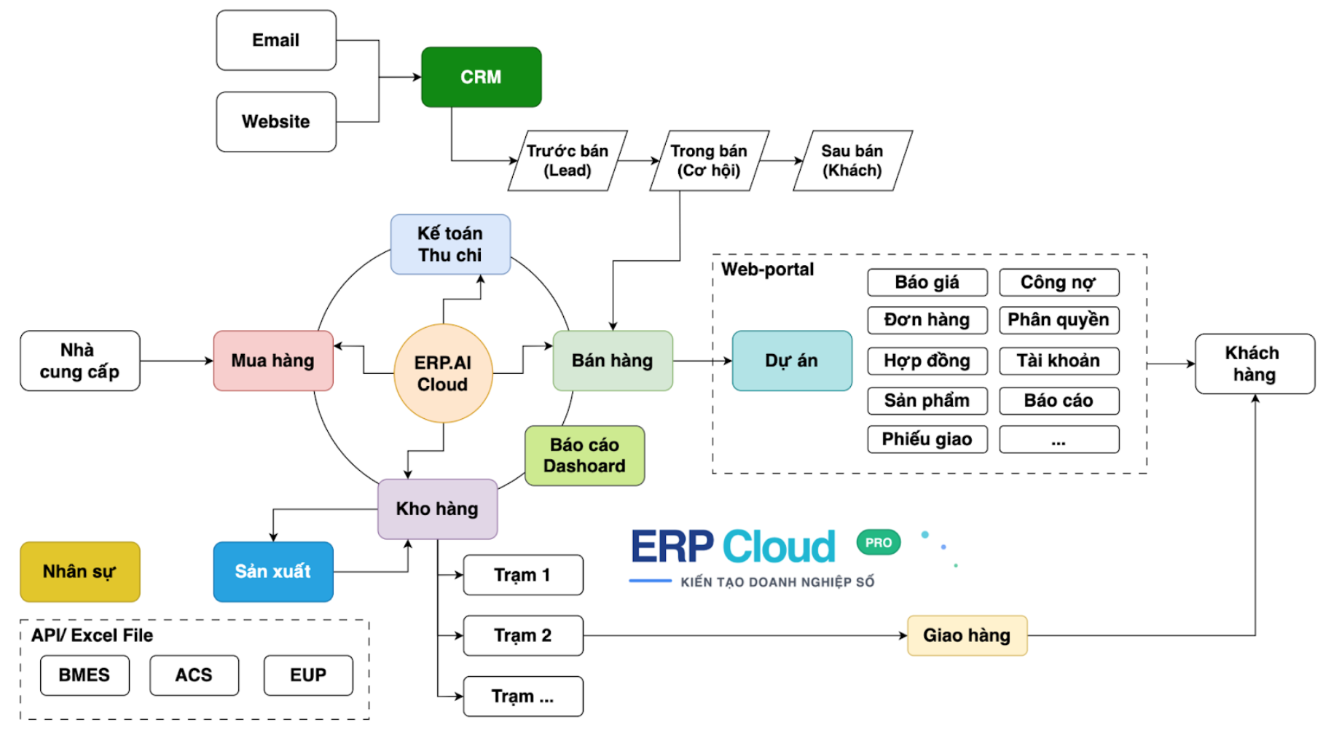

 | Note:
 | - ERPCloud cam kết xử lý toàn bộ phát sinh nằm trong phạm vi triển khai dự án.
 | - ERPCloud hỗ trợ liên kết API với tất cả các đơn vị thứ 3

